案例
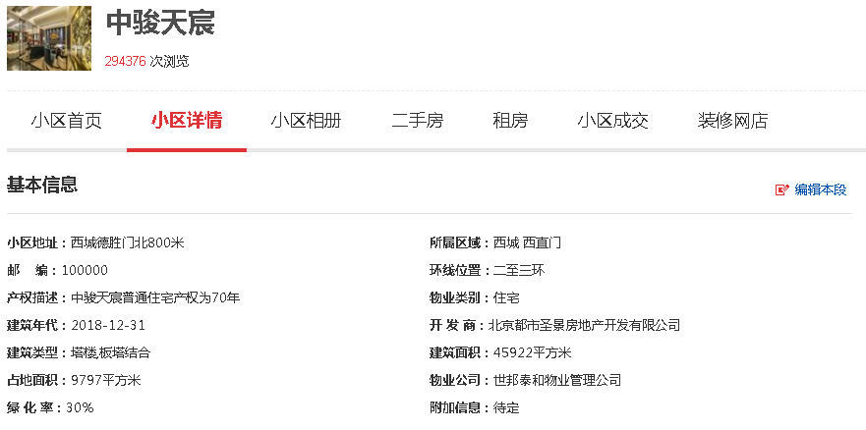

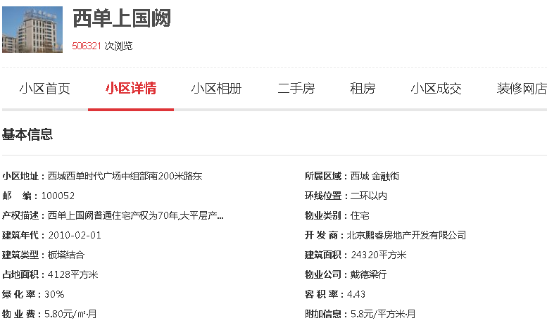

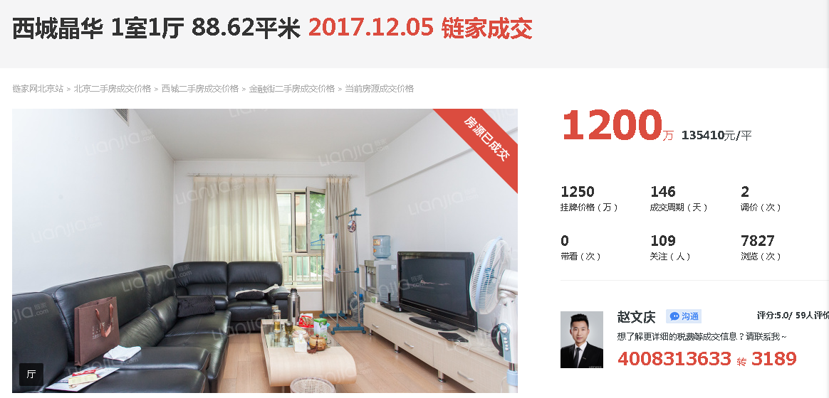

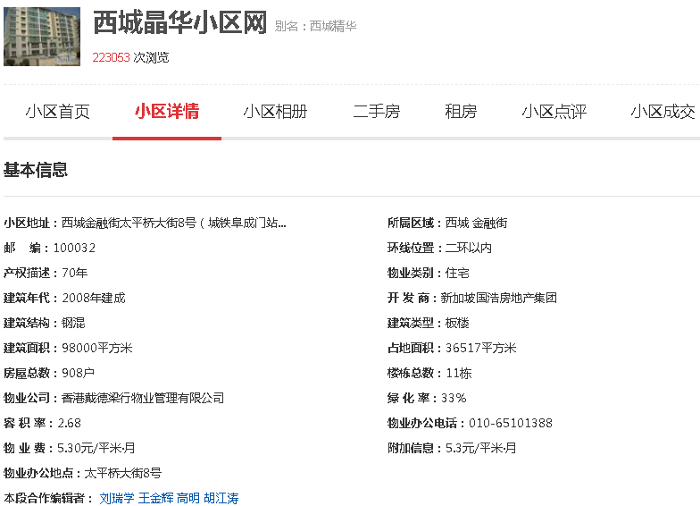

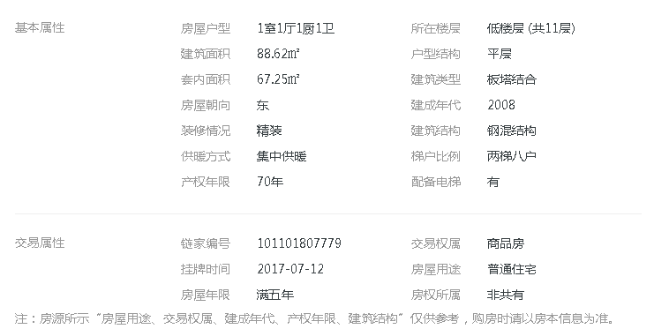

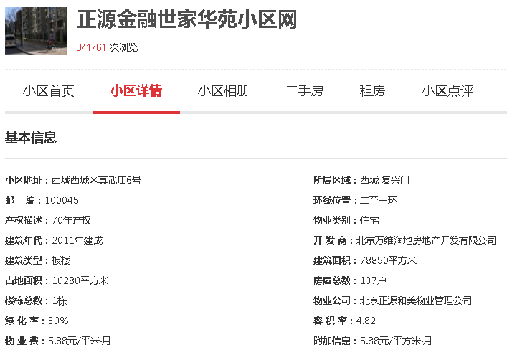

序号 | 《房屋所有权证》证号 | 房屋坐落 | 建筑面积 | 规划用途
1 | X京房权证西字第140243号 | 西城区真武庙路二条10号楼9层2单元1001 | 166.41 | 住宅
2 | X京房权证西字第140245号 | 西城区真武庙路二条10号楼9层2单元1002 | 287.17 | 住宅
3 | X京房权证西字第140246号 | 西城区真武庙路二条10号楼9层2单元1003 | 97.32 | 住宅
4 | X京房权证西字第140272号 | 西城区真武庙路二条10号楼10层2单元1101 | 166.41 | 住宅
5 | X京房权证西字第140273号 | 西城区真武庙路二条10号楼10层2单元1102 | 287.17 | 住宅
6 | X京房权证西字第140284号 | 西城区真武庙路二条10号楼10层2单元1103 | 97.32 | 住宅
7 | X京房权证西字第140503号 | 西城区真武庙路二条10号楼11层2单元1201 | 288.72 | 住宅
合计 |  |  | 1390.52 | ——

结果表-2
项 目 名 称 | 建筑面积 | (分摊)土地面积 | 出让国有建设用地使用权价值 |  | 建筑物价值 |  | 房地产价值
 |  |  | 总价 | 楼面单价 | 总 价 | 楼面单价 | 总 价 | 楼面单价
北京市朝阳区裕民路12号（中国国际科技会展中心）出让国有建设用地使用权及在建建筑物房地产（中国国际科技会展中心）出让国有建设用地使用权及在建建筑物房地产 | 65165.95 | 12007.03 | 27814 | 4268 | 17933 | 2752 | 45899 | 7043
估价对象2
合计
大写金额 |  |  | 贰亿柒仟捌佰壹拾肆万元整 |  | 壹亿柒仟玖佰叁拾叁万元整 |  | 肆亿伍仟捌佰玖拾玖万元整
估价师知悉的法定优先受偿款 |  |  | 0
大写金额 |  |  | 零元整
房地产抵押价值 |  |  | 45747
大写金额 |  |  | 肆亿伍仟柒佰肆拾柒万元整
 |  |  | ——
大写金额 |  |  | #VALUE!
抵押净值 |  |  | 26524
大写金额 |  |  | 贰亿陆仟伍佰贰拾肆万元整
单位：平方米、万元、元/平方米（币种：人民币）

